江苏省工程总表
概 算 汇 总 表

工程名称：江苏省项目 |  |  |  |  |  |  |  |  |  |  | 表-1
 |  | 概 算 价 值( 万 元) |  |  |  |  |  | 技术经济指标
序号 | 工程或费用名称 | 建筑工程 | 管件、材料及设备安装工程 | 设备及工器具购置 | 工器具购置 | 其他费用 | 合 计 | 单位 | 数量 | 单位指标(元) | 备注
Ⅰ | 工程费用

 | 第一部分工程费用小计 | 4327.37 | 38.53 | 40.07 | 0.00 | 0.00 | 4405.97
 |  |  |  |  |  |  |  |  |  |  |  |  |  | 0.01
II | 工程建设其他费用
一 | 建设用地费 |  |  |  |  |  | 0.00
1 | 以出让等有偿方式取得 |  |  |  |  |  | 0.00
1.1 | 土地征用及迁移补偿费 |  |  |  |  | 0.00 | 0.00 | 亩
1.2 | 青苗补偿 |  |  |  |  |  | 0.00 | 亩
1.3 | 被征地农民社会保障补贴 |  |  |  |  |  |  | 亩
1.4 | 管线搬迁及补偿费 |  |  |  |  |  | 0.00 | 亩
二 | 与整个工程项目建设有关的费用 |  |  |  |  |  | 0.00
1 | 建设管理费
1.1 | 建设项目管理费 |  |  |  |  | 90.82 | 90.82 |  |  |  | 财建[2016]504号
1.2 | 建设工程监理费 |  |  |  |  | 108.13 | 108.13 |  |  |  | 发改价[2007]670号
2 | 工程造价咨询服务费 |  |  |  |  |  | 0.00 |  |  |  |  | 1 | 苏建价协2022(7)号文 | 苏建价协2022(7)号文 | 苏价服2014[383]号文
2.1 | 投资估算审核 |  |  |  |  | 3.52 | 3.52 |  |  |  | 苏建价协2022(7)号文 |  | 3.52 | 3.52 | 2.96 |  | 苏建价协2022(7)号文
2.2 | 审核设计概算 |  |  |  |  | 5.31 | 5.31 |  |  |  |  |  | 5.31 | 5.31 | 3.44 |  | 苏价服2014[383]号文
2.3 | 施工图预算、最高投标限价（含编制工程量清单）编制 |  |  |  |  | 12.94 | 12.94 |  |  |  |  |  | 12.94 | 12.94 | 11.05
2.4 | 工程结算审核 |  |  |  |  | 7.02 | 7.02 |  |  |  |  |  | 7.02 | 7.02 | 4.28
2.5 | 工程竣工决算审核 |  |  |  |  | 4.86 | 4.86 |  |  |  |  |  | 4.86 | 4.86
2.6 | 施工阶段全过程工程造价控制 |  |  |  |  | 38.45 | 38.45 |  |  |  |  |  | 38.45 | 38.45 | 23.15
3 | 建设项目前期工作咨询费 |  |  |  |  |  | 0.00
3.1 | 编制项目建议书 |  |  |  |  | 7.91 | 7.91 |  |  |  | 计价格[1999]1283号文
3.2 | 编制可行性研究报告 |  |  |  |  | 15.83 | 15.83
3.3 | 评估项目建议书 |  |  |  |  | 4.80 | 4.80
3.4 | 评估可行性研究报告 |  |  |  |  | 6.00 | 6.00
4 | 环境影响咨询服务费 |  |  |  |  |  | 0.00 |  |  |  | 计价格[2002]125号
4.1 | 编制环境影响报告书（含大纲） |  |  |  |  | 9.10 | 9.10
4.2 | 评估环境影响报告书（含大纲） |  |  |  |  | 2.12 | 2.12
5 | 工程勘察费 |  |  |  |  | 35.25 | 35.25 |  |  |  | 工程费用×0.8% | 0.8 | %
6 | 工程设计费 |  |  |  |  |  | 0.00
6.1 | 基本设计费 |  |  |  |  | 167.97 | 167.97 |  |  |  | 计价格[2002]10号
6.2 | 编制竣工图 |  |  |  |  | 13.44 | 13.44 |  |  |  | 基本设计费×8%
7 | 施工图、勘察文件审查费
7.1 | 施工图审查费 |  |  |  |  | 3.70 | 3.70 |  |  |  | 苏价服（2015）20号
8 | 招标代理服务费 |  |  |  |  | 0.00 | 0.00 |  |  |  |  | 1 | 发改价格[2011]534号文 | 发改价格[2011]534号文 | 苏招协[2022]002号文件
8.1 | 工程招标 |  |  |  |  | 18.33 | 18.33 |  |  |  | 发改价格[2011]534号文 |  | 18.33 | 18.33 | 29.56 |  | 发改价格[2011]534号文
8.2 | 货物招标 |  |  |  |  | 0.60 | 0.60 |  |  |  |  |  | 0.60 | 0.60 | 1.00 |  | 苏招协[2022]002号文件
8.3 | 服务招标 |  |  |  |  | 3.30 | 3.30 |  |  |  |  |  | 3.30 | 3.30 | 5.12
9 | 专项费用 |  |  |  |  |  | 0.00
9.1 | 场地准备费及临时设施费 |  |  |  |  | 44.06 | 44.06 |  |  |  | 工程费用×1% | 1 | %
9.2 | 建设工程交易服务费 |  |  |  |  | 0.18 | 0.18 |  |  |  | 苏发改收费发[2023]851号文 | 苏价服[2017]177号
9.3 | 防空地下室易地建设费 |  |  |  |  | 27.00 | 27.00 | m2 | 450 | 600 | 苏价服〔2017〕210号文， | 按总建筑面积的一定比例建设防空地下室，单价按600元/m2。具体比例：南京9%、苏州8%、其他城市参照苏州。
10 | 检测实验等相关费 |  |  |  |  |  |  |  |  |  |  |  |  | 江苏省人防部门|2022年防空地下室易地建设费收费标准
10.1 | 材料检测实验费用 |  |  |  |  | 21.83 | 21.83 |  |  |  | 建安工程费用×0.5% | 0.5 | % | 第三方检测费 |  | 苏价服[2001]113号，其中质量检测管理费降为0.25%
10.2 | 桩基检测费 |  |  |  |  | 30.00 | 30.00 |  |  |  | 估列 |  |  | 根据《人民防空工程建设管理规定》，财预〔2002〕584号，苏财预〔2002〕95号，苏价服〔2012〕159号，财税〔2014〕77号，苏财综〔2014〕105 号， 苏价服〔2017〕210号，苏发改服价发〔2018〕1348号，财税〔2019〕53号，苏财综〔2019〕38号，财政部公告2019年第76号，苏政办发〔2022〕25号文件，江苏省2022年防空地下室易地建设费收费标准如下：
10.3 | 工程监测费 |  |  |  |  | 30.00 | 30.00 |  |  |  | 估列 |  |  | 1.600-2000元/平方米。中小学校舍安全建设工程、公共租赁住 房建设免收。
10.4 | 联合试运转费 |  |  |  |  | 0.40 | 0.40 |  |  |  | 设备购置及工器具购置费×1% | 1 | % | 2.自2015年1月1日起，对非营利性养老和医疗机构免征、营利性养老和医疗机构减半征收。
10.5 | 生产准备费 |  |  |  |  | 6.00 | 6.00 | 人月 | 30 | 2000 |  |  |  | 3.自2019年7月1日起， 对确因地质条件等原因无法修建防空地下室的易地扶贫搬迁项目免征。
10.6 | 办公及生活家具购置费 |  |  |  |  | 1.40 | 1.40 | 人 | 7 | 2000 |  |  |  | 4.自2019年6月1日至2025年12月31日，为社区提供养老、托育、家政服务的机构，确因地质条件等原因无法修建防空地下室的免征。
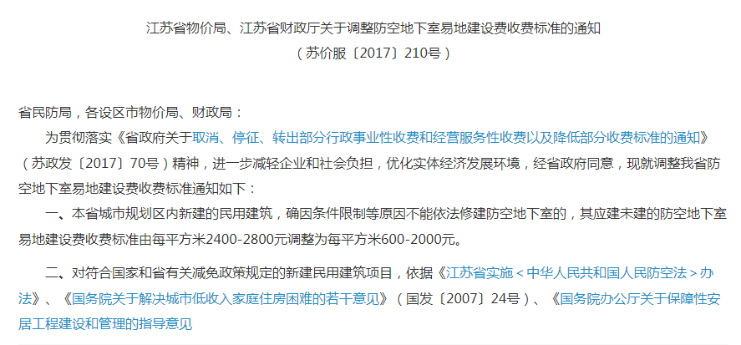
11 | 其他应计费用 |  |  |  |  |  |  |  |  |  |  |  |  | 5.2022年4月1日至12月31日，标准下调20%。
11.1 | 水土保持咨询服务费 |  |  |  |  |  | 0.00
11.1.1 | 水土保持方案编制 |  |  |  |  | 25.96 | 25.96 |  |  |  | 参保监[2005]22号
11.1.2 | 水土保持施工期监测费 |  |  |  |  | 25.96 | 25.96
11.1.3 | 水土保持设施竣工验收技术评估报告编制费 |  |  |  |  | 8.65 | 8.65
11.1.4 | 水土保持技术文件咨询服务费 |  |  |  |  | 0.87 | 0.87
11.2 | 水土保持补偿费 |  |  |  |  | 0.06 | 0.06 | 弃方m3 | 500 | 1.20 | 苏财综[2014]39号文， 苏水农[2022]13号文 |  | 苏南五市(南京、无锡、常州、苏州、镇江）为1.5元/m2，其余地区按1.0元/m2
11.3 | 地震安全性评价 |  |  |  |  | 10.00 | 10.00 |  |  |  | 估列 |  | 根据“苏水农[2022]13号文”，减征20%，即乘0.8系数。
11.4 | 地质灾害危险性评价费 |  |  |  |  | 10.00 | 10.00 |  |  |  | 发改办价格[2006]745号文
11.5 | 社会稳定风险分析及评估报告编制费 |  |  |  |  | 10.00 | 10.00 |  |  |  | 估列
11.6 | 防洪影响评价咨询服务费 |  |  |  |  | 10.00 | 10.00 |  |  |  | 估列
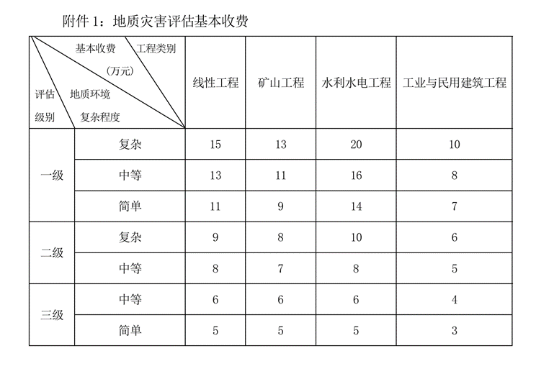
11.7 | 交通维护费 |  |  |  |  |  | 0.00
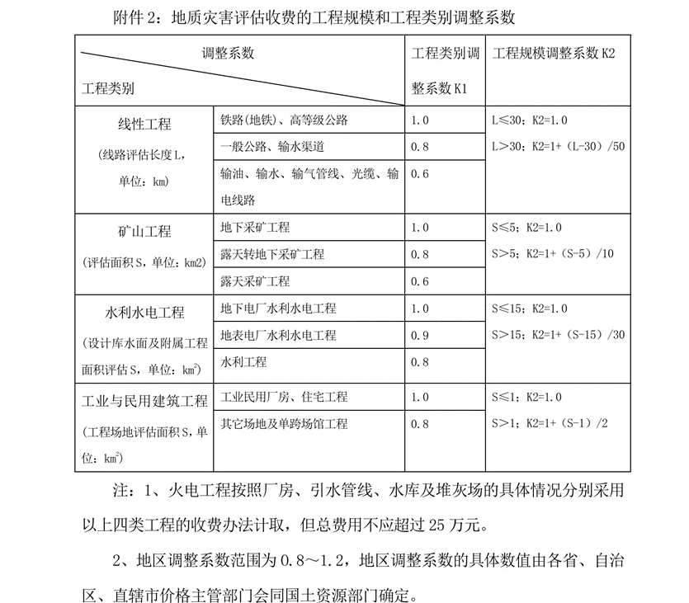
11.8 | 高可靠性供电费 |  |  |  |  | 27.72 | 27.72 | KVA | 1260 | 220 | 苏价工[2009]213号文
11.9 | 特殊设备安全监督检测费 |  |  |  |  |  | 0.00
11.10 | 城镇垃圾处理费(建筑垃圾和工程渣土)
11.11 | 劳动安全卫生评审费 |  |  |  |  | 13.22 | 13.22 |  |  |  | 工程费用×0.3% | 0.3 | %
11.12 | 工程保险费 |  |  |  |  | 13.22 | 13.22 |  |  |  | 工程费用×0.3% | 0.3 | %
11.13 | 基础设施配套费 |  |  |  |  | 75.00 | 75.00 | m2 | 5000 | 150 | 按总建筑面积为基数 | 南京150,其他城市105
11.14 | 供电外线 |  |  |  |  | 100.00 | 100.00
11.15 | 涉铁费用 |  |  |  |  |  | 0.00
 | 第二部分费用小计 |  |  |  |  | 1050.91 | 1050.91
 | 第一、二部分费用小计 | 4327.37 | 38.53 | 40.07 | 0.00 | 1050.91 | 5456.87
III | 预备费
 | 基本预备费 |  |  |  |  | 272.84 | 272.84 |  |  |  | 第一、二部分费用×5.0%

 | 预备费小计 |  |  |  |  | 272.84 | 272.84
 | 第一、二、三部分费用小计 | 4327.37 | 38.53 | 40.07 | 0.00 | 1323.75 | 5729.72
 |  |  |  |  |  |  |  |  |  |  |  |  | 利率 | 3.60%
Ⅳ | 建设期利息 |  |  |  |  | 2.65 | 2.65 |  |  |  |  |  | 1 | 2 | 3 | 4 |  | 73.70
 |  |  |  |  |  |  |  |  |  |  |  |  | 50% | 50% | 0%
V | 铺底流动资金 |  |  |  |  | 100.00 | 100.00 |  |  |  |  |  | 36.85 | 36.85 | 0.00 | 0.00
 |  |  |  |  |  |  |  |  |  |  |  |  | 0.66 | 1.99 | 0 | 0 |  | 2.65

 | 工程总投资 | 4327.37 | 38.53 | 40.07 | 0.00 | 1586.30 | 5992.26

江苏省其他费用底稿
 | 财建[2016]504号
 | 建设单位管理费： |  | 90.82
 | 总投资-自身-建设用地费 |  | 5901.45
 |  | 0 | 1000 | 5000 | 10000 | 50000 | 100000 | 200000 | >200000 |  |  |  |  |  |  |  |  |  |  |  |  |  |  |  | 公式展示 | 80+(5901.45-5000)*1.2%
 | 费率 |  | 2.00% | 1.50% | 1.20% | 1.00% | 0.80% | 0.40%
 | 区间费(万元) |  | 20.00 | 60.00 | 60.00 | 400.00 | 400.00 | 400.00
 | 小计(万元) | 0 | 20.00 | 80.00 | 140.00 | 540.00 | 940.00 | 1340.00
 | 总投资 |  | 0.00 | 0.00 | 90.82 | 0.00 | 0.00 | 0.00 | 0.00

 | 发改价【2007】670号
 | 施工监理费 |  | 108.13 | 专业系数 | 1
 | 工程费+联合试运转 | 4406 |  |  |  |  |  |  |  |  |  |  |  |  |  |  |  |  |  |  |  |  |  |  | 公式展示 | (78.1+(4406.37-3000)/(5000-3000)*(120.8-78.1))*1
 |  | 0 | 500 | 1000 | 3000 | 5000 | 8000 | 10000 | 20000 | 40000 | 60000 | 80000 | 100000 | 200000 | 400000 | 600000
 | 费率 |  | 3.30% | 2.72% | 2.40% | 2.14% | 2.01% | 1.88% | 1.75% | 1.57% | 1.42% | 1.32% | 1.26% | 1.21% | 1.09% | 0.98%
 | 区间费(万元) |  | 16.50 | 13.60 | 48.00 | 42.70 | 60.20 | 37.60 | 174.80 | 314.80 | 283.20 | 264.40 | 251.20 | 1205.50 | 2170.10 | 1953.00
 | 小计(万元) | 0 | 16.50 | 30.10 | 78.10 | 120.80 | 181.00 | 218.60 | 393.40 | 708.20 | 991.40 | 1255.80 | 1507.00 | 2712.50 | 4882.60 | 6835.60
 | 工程费 |  | 0.00 | 0.00 | 0.00 | 108.13 | 0.00 | 0.00 | 0.00 | 0.00 | 0.00 | 0.00 | 0.00 | 0.00 | 0.00 | 0.00 | 0.00
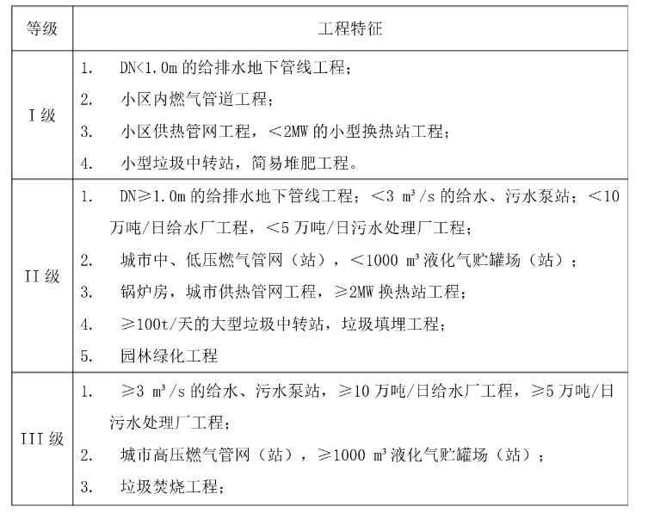
 |  |  |  |  |  |  |  |  |  |  |  |  |  | 78.1
 |  |  |  |  |  |  |  |  |  |  |  |  |  | (4406.37-3000)
 |  |  |  |  |  |  |  |  |  |  |  |  |  | (5000-3000)
 |  |  |  |  |  |  |  |  |  |  |  |  |  | (120.8-78.1)
 |  |  |  |  |  |  |  |  |  |  |  |  |  | 1

 |  |  |  |  |  |  |  |  |  |  |  |  |  | (78.1+(4406.37-3000)/(5000-3000)*(120.8-78.1))*1
 |  |  |  |  |  |  |  |  |  |  |  |  |  | 87.38

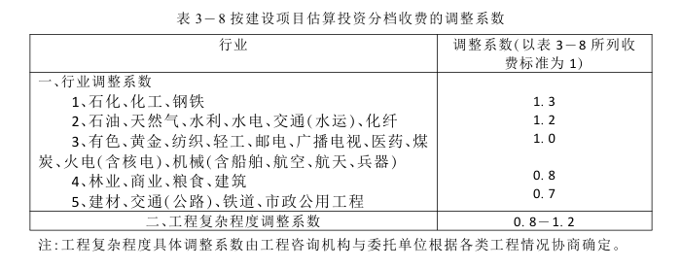
 | 计价格[1999]1283号文 |  |  |  |  |  |  |  |  | 0.8-1.2
 | 编制项目建议书 |  |  |  |  | 7.91 | 行业系数 | 0.7 | 复杂系数 | 1.2 |  | 部分八折
 | 总投资 |  |  |  | 5992 |  |  |  |  |  |  |  |  |  |  |  |  |  |  |  |  |  |  |  | 公式展示 | (6+(5992.26-3000)/(10000-3000)*(14-6))*0.7*1.2
 |  |  |  | 0 | 3000 | 10000 | 50000 | 100000 | 500000
 | 费率 |  |  |  | 0.200% | 0.114% | 0.058% | 0.036% | 0.011%
 | 区间费(万元) |  |  |  | 6.00 | 8.00 | 23.00 | 18.00 | 45.00
 | 小计(万元) |  |  | 0 | 6.00 | 14.00 | 37.00 | 55.00 | 100.00 | 125.00
 |  |  |  |  | 0.00 | 9.42 | 0.00 | 0.00 | 0.00 | 0.00
 | 编制可行性研究报告 |  |  |  |  | 15.83 | 行业系数 | 0.7 | 复杂系数 | 1.2
 | 总投资 |  |  |  | 5992 |  |  |  |  |  |  |  |  |  |  |  |  |  |  |  |  |  |  |  | 公式展示 | (12+(5992.26-3000)/(10000-3000)*(28-12))*0.7*1.2
 |  |  |  | 0 | 3000 | 10000 | 50000 | 100000 | 500000
 | 费率 |  |  |  | 0.400% | 0.229% | 0.118% | 0.070% | 0.023%
 | 区间费(万元) |  |  |  | 12.00 | 16.00 | 47.00 | 35.00 | 90.00
 | 小计(万元) |  |  | 0 | 12.00 | 28.00 | 75.00 | 110.00 | 200.00 | 250.00
 |  |  |  |  | 0.00 | 18.84 | 0.00 | 0.00 | 0.00 | 0.00
 | 评估项目建议书 |  |  |  |  | 4.80 | 行业系数 | 0.7 | 复杂系数 | 1.2
 | 总投资 |  |  |  | 5992 |  |  |  |  |  |  |  |  |  |  |  |  |  |  |  |  |  |  |  | 公式展示 | (4+(5992.26-3000)/(10000-3000)*(8-4))*0.7*1.2
 |  |  |  | 0 | 3000 | 10000 | 50000 | 100000 | 500000
 | 费率 |  |  |  | 0.133% | 0.057% | 0.010% | 0.006% | 0.001%
 | 区间费(万元) |  |  |  | 4.00 | 4.00 | 4.00 | 3.00 | 2.00
 | 小计(万元) |  |  | 0 | 4.00 | 8.00 | 12.00 | 15.00 | 17.00 | 20.00
 |  |  |  |  | 0.00 | 5.71 | 0.00 | 0.00 | 0.00 | 0.00
 | 评估可行性研究报告 |  |  |  |  | 6.00 | 行业系数 | 0.7 | 复杂系数 | 1.2
 | 总投资 |  |  |  | 5992 |  |  |  |  |  |  |  |  |  |  |  |  |  |  |  |  |  |  |  | 公式展示 | (5+(5992.26-3000)/(10000-3000)*(10-5))*0.7*1.2
 |  |  |  | 0 | 3000 | 10000 | 50000 | 100000 | 500000
 | 费率 |  |  |  | 0.167% | 0.071% | 0.013% | 0.010% | 0.001%
 | 区间费(万元) |  |  |  | 5.00 | 5.00 | 5.00 | 5.00 | 5.00
 | 小计(万元) |  |  | 0 | 5.00 | 10.00 | 15.00 | 20.00 | 25.00 | 35.00
 |  |  |  |  | 0.00 | 7.14 | 0.00 | 0.00 | 0.00 | 0.00

 |  |  |  |  |  |  |  | 1.1~1.4
湖南 | 设计费 |  |  | 227.89 | 复杂系数 | 1.3 | 修正系数 | 1 | 专业系数 | 1
 | 工程费+试运转 |  | 4406 |  |  |  |  |  |  |  |  |  |  |  |  |  |  |  |  |  |  |  |  |  | 公式展示 | (124.6+(4406.37-3000)/(5000-3000)*(196.7-124.6))*1.3*1*1
 |  | 0 | 50 | 100 | 200 | 500 | 1000 | 3000 | 5000 | 8000 | 10000 | 20000 | 40000 | 60000 | 80000 | 100000 | 200000 | 400000 | 600000 | 800000 | 1000000 | 2000000 | >2000000
 | 费率 |  | 7.60% | 5.20% | 4.40% | 4.77% | 4.30% | 3.90% | 3.61% | 3.43% | 3.32% | 3.14% | 2.92% | 2.77% | 2.67% | 2.60% | 2.47% | 2.30% | 2.17% | 2.10% | 2.04% | 1.94% | 1.92%
 | 区间费(万元) |  | 3.80 | 2.60 | 4.40 | 14.30 | 21.50 | 78.00 | 72.10 | 102.80 | 66.30 | 314.40 | 584.60 | 553.40 | 533.90 | 520.00 | 2468.90 | 4591.00 | 4345.00 | 4192.70 | 4082.90 | 19386.10
 | 小计(万元) | 0 | 3.80 | 6.40 | 10.80 | 25.10 | 46.60 | 124.60 | 196.70 | 299.50 | 365.80 | 680.20 | 1264.80 | 1818.20 | 2352.10 | 2872.10 | 5341.00 | 9932.00 | 14277.00 | 18469.70 | 22552.60 | 41938.70
 |  |  | 0.00 | 0.00 | 0.00 | 0.00 | 0.00 | 0.00 | 175.30 | 0.00 | 0.00 | 0.00 | 0.00 | 0.00 | 0.00 | 0.00 | 0.00 | 0.00 | 0.00 | 0.00 | 0.00 | 0.00 | 0.00

计价格[2002]10号 | 设计费 |  |  | 167.97 | 复杂系数 | 1.15 | 改造系数 | 1 | 专业系数 | 1
 | 工程费+试运转 |  | 4406 |  |  |  |  |  |  |  |  |  |  |  |  |  |  |  |  |  |  |  |  |  | 公式展示 | (103.8+(4406.37-3000)/(5000-3000)*(163.9-103.8))*1.15*1*1
 |  | 0 | 200 | 500 | 1000 | 3000 | 5000 | 8000 | 10000 | 20000 | 40000 | 60000 | 80000 | 100000 | 200000 | 400000 | 600000 | 800000 | 1000000 | 2000000 | >2000000
 | 费率 |  | 4.50% | 3.97% | 3.58% | 3.25% | 3.01% | 2.86% | 2.76% | 2.62% | 2.44% | 2.31% | 2.22% | 2.17% | 2.06% | 1.91% | 1.81% | 1.75% | 1.70% | 1.62%
 | 区间费(万元) |  | 9.00 | 11.90 | 17.90 | 65.00 | 60.10 | 85.70 | 55.20 | 262.00 | 487.20 | 461.20 | 444.90 | 433.30 | 2057.40 | 3825.90 | 3620.80 | 3493.90 | 3402.40 | 16155.10
 | 小计(万元) | 0 | 9.00 | 20.90 | 38.80 | 103.80 | 163.90 | 249.60 | 304.80 | 566.80 | 1054.00 | 1515.20 | 1960.10 | 2393.40 | 4450.80 | 8276.70 | 11897.50 | 15391.40 | 18793.80 | 34948.90
 |  |  | 0.00 | 0.00 | 0.00 | 0.00 | 146.06 | 0.00 | 0.00 | 0.00 | 0.00 | 0.00 | 0.00 | 0.00 | 0.00 | 0.00 | 0.00 | 0.00 | 0.00 | 0.00 | 0.00

 | 参计价格[1999]1283号文 |  |  |  |  |  | 0.8/1.2
 | 编制环境影响报告书表 |  | 2.82 | 行业系数 | 1 | 敏感系数 | 1.2
 | 总投资 | 5992 |  |  |  |  |  |  |  |  |  |  |  |  |  |  |  |  |  |  |  |  |  |  | 公式展示 | (2+(5992.26-3000)/(20000-3000)*(4-2))*1*1.2
 |  | 0 | 3000 | 20000 | 100000 | 500000 | 1000000 | >=1000000
 | 费率 |  | 0.033% | 0.012% | 0.004%
 | 区间费(万元) |  | 1.00 | 2.00 | 3.00
 | 小计(万元) | 1.00 | 2.00 | 4.00 | 7.00
 |  |  | 0.00 | 2.35 | 0.00 | 0.00 | 0.00 | 0.00
 | 编制环境影响报告书（含大纲） |  | 9.10 | 行业系数 | 1 | 敏感系数 | 1.2
 | 总投资 | 5992 |  |  |  |  |  |  |  |  |  |  |  |  |  |  |  |  |  |  |  |  |  |  | 公式展示 | (6+(5992.26-3000)/(20000-3000)*(15-6))*1*1.2
 |  | 0 | 3000 | 20000 | 100000 | 500000 | 1000000 | >=1000000
 | 费率 |  | 0.033% | 0.053% | 0.025% | 0.010% | 0.007%
 | 区间费(万元) |  | 1.00 | 9.00 | 20.00 | 40.00 | 35.00
 | 小计(万元) | 5.00 | 6.00 | 15.00 | 35.00 | 75.00 | 110.00
 |  |  | 0.00 | 7.58 | 0.00 | 0.00 | 0.00 | 0.00
 | 评估环境影响报告书表 |  | 1.11 | 行业系数 | 1 | 敏感系数 | 1.2
 | 总投资 | 5992 |  |  |  |  |  |  |  |  |  |  |  |  |  |  |  |  |  |  |  |  |  |  | 公式展示 | (0.8+(5992.26-3000)/(20000-3000)*(1.5-0.8))*1*1.2
 |  | 0 | 3000 | 20000 | 100000 | 500000 | 1000000 | >=1000000
 | 费率 |  | 0.010% | 0.004% | 0.001%
 | 区间费(万元) |  | 0.30 | 0.70 | 0.50
 | 小计(万元) | 0.50 | 0.80 | 1.50 | 2.00 | 2.00
 |  |  | 0.00 | 0.92 | 0.00 | 0.00 | 0.00 | 0.00
 | 评估环境影响报告书（含大纲） |  | 2.12 | 行业系数 | 1 | 敏感系数 | 1.2
 | 总投资 | 5992 |  |  |  |  |  |  |  |  |  |  |  |  |  |  |  |  |  |  |  |  |  |  | 公式展示 | (1.5+(5992.26-3000)/(20000-3000)*(3-1.5))*1*1.2
 |  | 0 | 3000 | 20000 | 100000 | 500000 | 1000000 | >=1000000
 | 费率 |  | 0.023% | 0.009% | 0.005% | 0.001% | 0.001%
 | 区间费(万元) |  | 0.70 | 1.50 | 4.00 | 2.00 | 4.00
 | 小计(万元) | 0.80 | 1.50 | 3.00 | 7.00 | 9.00 | 13.00
 |  |  | 0.00 | 1.76 | 0.00 | 0.00 | 0.00 | 0.00

湖南 | 货物招标 |  |  | 0.60
 | 投资 |  | 40
 |  | 0 | 100 | 500 | 1000 | 5000 | 10000 | 100000 | >100000 |  |  |  |  |  |  |  |  |  |  |  |  |  |  |  | 公式展示 | 0+(40.07-0)*1.5%
 | 费率 |  | 1.50% | 1.10% | 0.80% | 0.50% | 0.25% | 0.05% | 0.010%
 | 区间费(万元) |  | 1.50 | 4.40 | 4.00 | 20.00 | 12.50 | 47.50
 | 小计(万元) | 0.00 | 1.50 | 5.90 | 9.90 | 29.90 | 42.40 | 77.40
 |  |  | 0.60 | 0.00 | 0.00 | 0.00 | 0.00 | 0.00 | 0.00

湖南 | 服务招标 |  |  | 3.30
 | 投资 |  | 325
 |  | 0 | 100 | 500 | 1000 | 5000 | 10000 | 100000 | >100000 |  |  |  |  |  |  |  |  |  |  |  |  |  |  |  | 公式展示 | 1.5+(324.78-100)*0.8%
 | 费率 |  | 1.50% | 0.80% | 0.45% | 0.25% | 0.10% | 0.05% | 0.010%
 | 区间费(万元) |  | 1.50 | 3.20 | 2.25 | 10.00 | 5.00 | 47.50
 | 小计(万元) | 0.00 | 1.50 | 4.70 | 6.95 | 16.95 | 21.95 | 64.45
 |  |  | 0.00 | 3.30 | 0.00 | 0.00 | 0.00 | 0.00 | 0.00

湖南 | 工程招标 |  |  | 18.33
 | 投资 |  | 4366
 |  | 0 | 100 | 500 | 1000 | 5000 | 10000 | 100000 | >100000 |  |  |  |  |  |  |  |  |  |  |  |  |  |  |  | 公式展示 | 6.55+(4365.9-1000)*0.35%
 | 费率 |  | 1.00% | 0.70% | 0.55% | 0.35% | 0.20% | 0.05% | 0.010%
 | 区间费(万元) |  | 1.00 | 2.80 | 2.75 | 14.00 | 10.00 | 47.50
 | 小计(万元) | 0.00 | 1.00 | 3.80 | 6.55 | 20.55 | 30.55 | 68.05
 |  |  | 0.00 | 0.00 | 0.00 | 18.33 | 0.00 | 0.00 | 0.00

 | 参发改价格[2011]534号文
 | 货物招标 |  |  | 0.60102
 | 中标金额 |  | 40.07
 |  |  | 100 | 500 | 1000 | 5000 | 10000 | 50000 | 100000 | 500000 | 1000000 | 100000000 |  |  |  |  |  |  |  |  |  |  |  |  | 公式展示 | +(40.07-)*1.5%
 | 费率 |  | 1.500% | 1.100% | 0.800% | 0.500% | 0.250% | 0.050% | 0.035% | 0.008% | 0.006% | 0.004%
 | 区间费(万元) |  | 1.5 | 4.4 | 4 | 20 | 12.5 | 20 | 17.5 | 32 | 30
 | 小计(万元) |  | 1.5 | 5.9 | 9.9 | 29.9 | 42.4 | 62.4 | 79.9 | 111.9 | 141.9
 |  |  | 0.60102 | 0 | 0 | 0 | 0 | 0 | 0 | 0 | 0 | 0

 | 服务招标 |  |  | 3.2982545747
 | 中标金额 |  | 324.78
 |  |  | 100 | 500 | 1000 | 5000 | 10000 | 50000 | 100000 | 500000 | 1000000 | 100000000 |  |  |  |  |  |  |  |  |  |  |  |  | 公式展示 | 1.5+(324.78-100)*0.8%
 | 费率 |  | 1.500% | 0.800% | 0.450% | 0.250% | 0.100% | 0.050% | 0.035% | 0.008% | 0.006% | 0.004%
 | 区间费(万元) |  | 1.5 | 3.2 | 2.25 | 10 | 5 | 20 | 17.5 | 32 | 30
 | 小计(万元) |  | 1.5 | 4.7 | 6.95 | 16.95 | 21.95 | 41.95 | 59.45 | 91.45 | 121.45
 |  |  | 0 | 3.2982545747 | 0 | 0 | 0 | 0 | 0 | 0 | 0 | 0

 | 工程招标 |  |  | 18.330643386
 | 中标金额 |  | 4365.90
 |  |  | 100 | 500 | 1000 | 5000 | 10000 | 50000 | 100000 | 500000 | 1000000 | 100000000 |  |  |  |  |  |  |  |  |  |  |  |  | 公式展示 | 6.55+(4365.9-1000)*0.35%
 | 费率 |  | 1.000% | 0.700% | 0.550% | 0.350% | 0.200% | 0.050% | 0.035% | 0.008% | 0.006% | 0.004%
 | 区间费(万元) |  | 1 | 2.8 | 2.75 | 14 | 10 | 20 | 17.5 | 32 | 30
 | 小计(万元) |  | 1 | 3.8 | 6.55 | 20.55 | 30.55 | 50.55 | 68.05 | 100.05 | 130.05
 |  |  | 0 | 0 | 0 | 18.330643386 | 0 | 0 | 0 | 0 | 0 | 0

 | 苏招协[2022]002号文件
 | 货物招标 |  |  | 1
 | 中标金额 |  | 40.07
 |  |  |  |  | 50 | 400 | 1000 | 5000 | 10000 | 100000 | 500000 | 100000000 |  |  |  |  |  |  |  |  |  |  |  |  | 公式展示 | 1
 | 费率 |  |  |  | 2.000% | 1.500% | 1.100% | 0.800% | 0.250% | 0.050% | 0.010% | 0.005%
 | 区间费(万元) |  |  |  | 1 | 5.25 | 6.6 | 32 | 12.5 | 45 | 40
 | 小计(万元) |  |  |  | 1 | 6.25 | 12.85 | 44.85 | 57.35 | 102.35 | 142.35
 |  |  |  |  | 1 | 0 | 0 | 0 | 0 | 0 | 0 | 0

 | 服务招标 |  |  | 5.1217273275
 | 中标金额 |  | 324.78
 |  |  |  |  | 50 | 400 | 1000 | 5000 | 10000 | 100000 | 500000 | 100000000 |  |  |  |  |  |  |  |  |  |  |  |  | 公式展示 | 1+(324.78-50)*1.5%
 | 费率 |  |  |  | 2.000% | 1.500% | 0.900% | 0.450% | 0.150% | 0.050% | 0.010% | 0.005%
 | 区间费(万元) |  |  |  | 1 | 5.25 | 5.4 | 18 | 7.5 | 45 | 40
 | 小计(万元) |  |  |  | 1 | 6.25 | 11.65 | 29.65 | 37.15 | 82.15 | 122.15
 |  |  |  |  | 0 | 5.1217273275 | 0 | 0 | 0 | 0 | 0 | 0

 | 工程招标 |  |  | 29.562439606
 | 中标金额 |  | 4365.90
 |  |  |  |  | 50 | 400 | 1000 | 5000 | 10000 | 100000 | 500000 | 100000000 |  |  |  |  |  |  |  |  |  |  |  |  | 公式展示 | 11.05+(4365.9-1000)*0.55%
 | 费率 |  |  |  | 2.000% | 1.500% | 0.800% | 0.550% | 0.200% | 0.050% | 0.010% | 0.005%
 | 区间费(万元) |  |  |  | 1 | 5.25 | 4.8 | 22 | 10 | 45 | 40
 | 小计(万元) |  |  |  | 1 | 6.25 | 11.05 | 33.05 | 43.05 | 88.05 | 128.05
 |  |  |  |  | 0 | 0 | 0 | 29.562439606 | 0 | 0 | 0 | 0

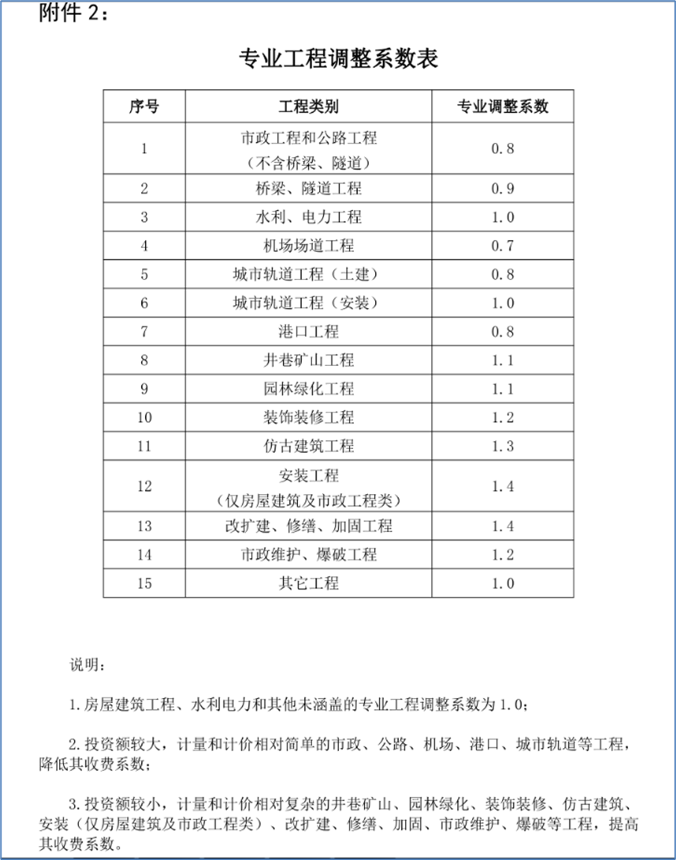
 | 苏建价协2022(7)号文
 | 投资估算审核 |  | 3.52 |  | 专业系数 | 0.8
 | 估算价 |  | 5992.26
 |  | 0 | 500 | 1000 | 5000 | 10000 | 50000 | >50000 |  |  |  |  |  |  |  |  |  |  |  |  |  |  |  |  | 公式展示 | (3.9+(5992.26-5000)*0.05%）*0.8
 | 费率 |  | 0.12% | 0.10% | 0.07% | 0.05% | 0.04% | 0.02%
 | 区间费(万元) |  | 0.60 | 0.50 | 2.80 | 2.50 | 16.00
 | 小计(万元) | 0 | 0.60 | 1.10 | 3.90 | 6.40 | 22.40
 | 总投资 |  | 0.00 | 0.00 | 0.00 | 4.40 | 0.00 | 0.00

 | 工程概算审核 |  | 5.31 |  | 专业系数 | 0.8
 | 招标控制价 |  | 5992.26
 |  | 0 | 500 | 1000 | 5000 | 10000 | 50000 | >50000 |  |  |  |  |  |  |  |  |  |  |  |  |  |  |  |  | 公式展示 | (5.75+(5992.26-5000)*0.09%）*0.8
 | 费率 |  | 0.15% | 0.12% | 0.11% | 0.09% | 0.07% | 0.06%
 | 区间费(万元) |  | 0.75 | 0.60 | 4.40 | 4.50 | 28.00
 | 小计(万元) | 0 | 0.75 | 1.35 | 5.75 | 10.25 | 38.25
 | 总投资 |  | 0.00 | 0.00 | 0.00 | 6.64 | 0.00 | 0.00

 | 施工图预算、最高投标限价 （含编制工程量清单）编制 |  | 12.94 |  | 专业系数 | 0.8
 | 招标控制价 |  | 4405.97
 |  | 0 | 500 | 1000 | 5000 | 10000 | 50000 | >50000 |  |  |  |  |  |  |  |  |  |  |  |  |  |  |  |  | 公式展示 | (4.25+(4405.97-1000)*0.35%）*0.8
 | 费率 |  | 0.45% | 0.40% | 0.35% | 0.28% | 0.24% | 0.19%
 | 区间费(万元) |  | 2.25 | 2.00 | 14.00 | 14.00 | 96.00
 | 小计(万元) | 0 | 2.25 | 4.25 | 18.25 | 32.25 | 128.25
 | 总投资 |  | 0.00 | 0.00 | 16.17 | 0.00 | 0.00 | 0.00

 | 工程结算审核 |  | 7.02 |  | 专业系数 | 0.8
 | 招标控制价 |  | 4405.97
 |  | 0 | 500 | 1000 | 5000 | 10000 | 50000 | >50000 |  |  |  |  |  |  |  |  |  |  |  |  |  |  |  |  | 公式展示 | (2.65+(4405.97-1000)*0.18%）*0.8
 | 费率 |  | 0.30% | 0.23% | 0.18% | 0.15% | 0.12% | 0.08%
 | 区间费(万元) |  | 1.50 | 1.15 | 7.20 | 7.50 | 48.00
 | 小计(万元) | 0 | 1.50 | 2.65 | 9.85 | 17.35 | 65.35
 | 总投资 |  | 0.00 | 0.00 | 8.78 | 0.00 | 0.00 | 0.00

 | 竣工决算审核 |  | 4.86 |  | 专业系数 | 0.8
 | 投资额 |  | 4405.97
 |  | 0 | 500 | 1000 | 5000 | 10000 | 50000 | >50000 |  |  |  |  |  |  |  |  |  |  |  |  |  |  |  |  | 公式展示 | (1.65+(4405.97-1000)*0.13%）*0.8
 | 费率 |  | 0.18% | 0.15% | 0.13% | 0.11% | 0.09% | 0.07%
 | 区间费(万元) |  | 0.90 | 0.75 | 5.20 | 5.50 | 36.00
 | 小计(万元) | 0 | 0.90 | 1.65 | 6.85 | 12.35 | 48.35
 | 总投资 |  | 0.00 | 0.00 | 6.08 | 0.00 | 0.00 | 0.00

 | 全过程咨询 |  | 38.45 |  | 专业系数 | 0.8
 | 建安造价 |  | 4405.97
 |  | 0 | 500 | 1000 | 5000 | 10000 | 50000 | >50000 |  | 15 | 13 | 10 | 7 | 6 | 5 |  |  |  |  |  |  |  |  |  | 公式展示 | (14+(4405.97-1000)*1%）*0.8
 | 费率 |  | 1.50% | 1.30% | 1.00% | 0.70% | 0.60% | 0.50% |  | 1.5 | 1.3 | 1 | 0.7 | 0.6 | 0.5
 | 区间费(万元) |  | 7.50 | 6.50 | 40.00 | 35.00 | 240.00
 | 小计(万元) | 0 | 7.50 | 14.00 | 54.00 | 89.00 | 329.00
 | 总投资 |  | 0.00 | 0.00 | 48.06 | 0.00 | 0.00 | 0.00

湖南 | 安全预评价 |  |  |  |  | 8.79 | 行业系数 | 1
 | 投资 |  |  |  | 5992 |  |  |  |  |  |  |  |  |  |  |  |  |  |  |  |  |  |  |  | 公式展示 | (8+(5992.26-5000)/(10000-5000)*(12-8))*1
 |  | 0 | 1000 | 5000 | 10000 | 50000 | 100000 | 200000 | 1000000
 | 费率 |  | 0.200% | 0.075% | 0.080% | 0.015% | 0.010% | 0.007% | 0.003%
 | 区间费(万元) | 0.8 | 2.00 | 3.00 | 4.00 | 6.00 | 5.00 | 7.00 | 20.00
 | 小计(万元) | 3 | 5 | 8 | 12.00 | 18.00 | 23.00 | 30.00 | 50.00 | 50.00
 |  |  | 0.00 | 0.00 | 8.79 | 0.00 | 0.00 | 0.00 | 0.00 | 0.00

湖南 | 安全验收评价 |  |  |  |  | 9.79 | 行业系数 | 1
 | 投资 |  |  |  | 5992 |  |  |  |  |  |  |  |  |  |  |  |  |  |  |  |  |  |  |  | 公式展示 | (9+(5992.26-5000)/(10000-5000)*(13-9))*1
 |  | 0 | 1000 | 5000 | 10000 | 50000 | 100000 | 200000 | 1000000
 | 费率 |  | 0.200% | 0.075% | 0.080% | 0.015% | 0.012% | 0.010% | 0.003%
 | 区间费(万元) | 0.8 | 2.00 | 3.00 | 4.00 | 6.00 | 6.00 | 10.00 | 25.00
 | 小计(万元) | 4 | 6 | 9 | 13.00 | 19.00 | 25.00 | 35.00 | 60.00 | 60.00
 |  |  | 0.00 | 0.00 | 9.79 | 0.00 | 0.00 | 0.00 | 0.00 | 0.00

 | 参保监[2005]22号 |  |  |  |  | 平原0.8 | 山区1.2
 | 水土保持方案编制 |  |  |  | 25.96 | 复杂系数 | 1
 | 土建投资 |  |  | 4327 |  |  |  |  |  |  |  |  |  |  |  |  |  |  |  |  |  |  |  |  | 公式展示 | (0+(4327.37-0)/(5000-0)*(30-0))*1
 |  | 0 | 5000 | 10000 | 20000 | 30000 | 40000 | 50000 | 60000 | 70000 | 80000 | 90000 | 100000 | 110000 | 120000 | 130000 | 140000 | 150000 | 160000 | 170000 | 180000 | 190000 | 2000000 | >2000000
 | 费率 |  | 0.60% | 0.22% | 0.20% | 0.10% | 0.13% | 0.09% | 0.12% | 0.03% | 0.13% | 0.24% | 0.15% | 0.14% | 0.15% | 0.20% | 0.10% | 0.15% | 0.14% | 0.11% | 0.20% | 0.30% | 0.00%
 | 区间费(万元) | 0 | 30.00 | 22.00 | 20.00 | 10.00 | 13.00 | 9.00 | 12.00 | 3.00 | 13.00 | 24.00 | 15.00 | 14.00 | 15.00 | 20.00 | 10.00 | 15.00 | 14.00 | 11.00 | 20.00 | 30.00 | 30.00
 | 小计(万元) | 0 | 30.00 | 52.00 | 72.00 | 82.00 | 95.00 | 104.00 | 116.00 | 119.00 | 132.00 | 156.00 | 171.00 | 185.00 | 200.00 | 220.00 | 230.00 | 245.00 | 259.00 | 270.00 | 290.00 | 320.00 | 350.00 | 350.00
 |  |  | 25.96 | 0.00 | 0.00 | 0.00 | 0.00 | 0.00 | 0.00 | 0.00 | 0.00 | 0.00 | 0.00 | 0.00 | 0.00 | 0.00 | 0.00 | 0.00 | 0.00 | 0.00 | 0.00 | 0.00 | 0.00 | 0.00

 | 水土保持施工期监测费 |  |  |  | 25.96 | 复杂系数 | 1
 | 土建投资 |  |  | 4327 |  |  |  |  |  |  |  |  |  |  |  |  |  |  |  |  |  |  |  |  | 公式展示 | (0+(4327.37-0)/(5000-0)*(30-0))*1
 |  | 0 | 5000 | 10000 | 20000 | 30000 | 40000 | 50000 | 60000 | 70000 | 80000 | 90000 | 100000 | 110000 | 120000 | 130000 | 140000 | 150000 | 160000 | 170000 | 180000 | 190000 | 2000000 | >2000000
 | 费率 |  | 0.60% | 0.30% | 0.30% | 0.50% | 0.40% | 0.40% | 0.55% | 0.35% | 0.40% | 0.30% | 0.40% | 0.40% | 0.30% | 0.35% | 0.35% | 0.40% | 0.40% | 0.40% | 0.30% | 0.25% | 0.00%
 | 区间费(万元) | 0 | 30.00 | 30.00 | 30.00 | 50.00 | 40.00 | 40.00 | 55.00 | 35.00 | 40.00 | 30.00 | 40.00 | 40.00 | 30.00 | 35.00 | 35.00 | 40.00 | 40.00 | 40.00 | 30.00 | 25.00 | 25.00
 | 小计(万元) | 0 | 30.00 | 60.00 | 90.00 | 140.00 | 180.00 | 220.00 | 275.00 | 310.00 | 350.00 | 380.00 | 420.00 | 460.00 | 490.00 | 525.00 | 560.00 | 600.00 | 640.00 | 680.00 | 710.00 | 735.00 | 760.00 | 760.00
 |  |  | 25.96 | 0.00 | 0.00 | 0.00 | 0.00 | 0.00 | 0.00 | 0.00 | 0.00 | 0.00 | 0.00 | 0.00 | 0.00 | 0.00 | 0.00 | 0.00 | 0.00 | 0.00 | 0.00 | 0.00 | 0.00 | 0.00

 | 水土保持设施竣工验收技术评估报告编制费 |  |  |  | 8.65 | 复杂系数 | 1
 | 土建投资 |  |  | 4327 |  |  |  |  |  |  |  |  |  |  |  |  |  |  |  |  |  |  |  |  | 公式展示 | (0+(4327.37-0)/(5000-0)*(10-0))*1
 |  | 0 | 5000 | 10000 | 20000 | 30000 | 40000 | 50000 | 60000 | 70000 | 80000 | 90000 | 100000 | 110000 | 120000 | 130000 | 140000 | 150000 | 160000 | 170000 | 180000 | 190000 | 2000000 | >2000000
 | 费率 |  | 0.20% | 0.08% | 0.12% | 0.06% | 0.06% | 0.06% | 0.06% | 0.06% | 0.06% | 0.06% | 0.06% | 0.06% | 0.23% | 0.04% | 0.05% | 0.03% | 0.07% | 0.04% | 0.14% | 0.06% | 0.00%
 | 区间费(万元) | 0 | 10.00 | 8.00 | 12.00 | 6.00 | 6.00 | 6.00 | 6.00 | 6.00 | 6.00 | 6.00 | 6.00 | 6.00 | 23.00 | 4.00 | 5.00 | 3.00 | 7.00 | 4.00 | 14.00 | 6.00 | 10.00
 | 小计(万元) | 0 | 10.00 | 18.00 | 30.00 | 36.00 | 42.00 | 48.00 | 54.00 | 60.00 | 66.00 | 72.00 | 78.00 | 84.00 | 107.00 | 111.00 | 116.00 | 119.00 | 126.00 | 130.00 | 144.00 | 150.00 | 160.00 | 160.00
 |  |  | 8.65 | 0.00 | 0.00 | 0.00 | 0.00 | 0.00 | 0.00 | 0.00 | 0.00 | 0.00 | 0.00 | 0.00 | 0.00 | 0.00 | 0.00 | 0.00 | 0.00 | 0.00 | 0.00 | 0.00 | 0.00 | 0.00

 | 水土保持技术文件咨询服务费 |  |  |  | 0.87 | 复杂系数 | 1
 | 土建投资 |  |  | 4327 |  |  |  |  |  |  |  |  |  |  |  |  |  |  |  |  |  |  |  |  | 公式展示 | (0+(4327.37-0)/(5000-0)*(1-0))*1
 |  | 0 | 5000 | 10000 | 20000 | 30000 | 40000 | 50000 | 60000 | 70000 | 80000 | 90000 | 100000 | 110000 | 120000 | 130000 | 140000 | 150000 | 160000 | 170000 | 180000 | 190000 | 2000000 | >2000000
 | 费率 |  | 0.02% | 0.01% | 0.01% | 0.01% | 0.00% | 0.00% | 0.00% | 0.00% | 0.00% | 0.01% | 0.00% | 0.00% | 0.00% | 0.01% | 0.01% | 0.01% | 0.00% | 0.01% | 0.00% | 0.01% | 0.00%
 | 区间费(万元) | 0 | 1.00 | 0.50 | 0.50 | 0.50 | 0.40 | 0.30 | 0.30 | 0.30 | 0.20 | 0.80 | 0.40 | 0.40 | 0.40 | 0.50 | 0.50 | 0.50 | 0.30 | 0.50 | 0.20 | 0.50 | 0.50
 | 小计(万元) | 0 | 1.00 | 1.50 | 2.00 | 2.50 | 2.90 | 3.20 | 3.50 | 3.80 | 4.00 | 4.80 | 5.20 | 5.60 | 6.00 | 6.50 | 7.00 | 7.50 | 7.80 | 8.30 | 8.50 | 9.00 | 9.50 | 9.50
 |  |  | 0.87 | 0.00 | 0.00 | 0.00 | 0.00 | 0.00 | 0.00 | 0.00 | 0.00 | 0.00 | 0.00 | 0.00 | 0.00 | 0.00 | 0.00 | 0.00 | 0.00 | 0.00 | 0.00 | 0.00 | 0.00 | 0.00

 | 苏价服（2015）20号
 | 施工图审查费： |  | 3.6993410217 |  | 抗震 | 1.12
 | 总投资 |  | 4405.97
 |  |  | 1000 | 2000 | 4000 |  |  |  |  |  |  |  |  |  |  |  |  |  |  |  |  |  |  |  | 公式展示 | (3.1+(4405.97-4000)*0.05%）*1.12
 | 费率 |  | 0.09% | 0.08% | 0.07% | 0.05%
 | 区间费(万元) |  | 0.9 | 0.8 | 1.4
 | 小计(万元) |  | 0.9 | 1.7 | 3.1
 |  |  | 0.000 | 0.000 | 0.000 | 3.303

 | 苏价服2014[383]号文
 | 投资估算审核 |  | 2.96 |  | 专业系数 | 0.8
 | 估算价 |  | 5992.26
 |  | 0 | 500 | 1000 | 5000 | 10000 | 50000 | >50000 |  |  |  |  |  |  |  |  |  |  |  |  |  |  |  |  | 公式展示 | (3.3+(5992.26-5000)*0.04%）*0.8
 | 费率 |  | 0.10% | 0.08% | 0.06% | 0.04% | 0.03% | 0.02%
 | 区间费(万元) |  | 0.50 | 0.40 | 2.40 | 2.00 | 12.00
 | 小计(万元) | 0 | 0.50 | 0.90 | 3.30 | 5.30 | 17.30
 | 总投资 |  | 0.00 | 0.00 | 0.00 | 3.70 | 0.00 | 0.00

 | 工程概算审核 |  | 3.44 |  | 专业系数 | 0.8
 | 招标控制价 |  | 5992.26
 |  | 0 | 500 | 1000 | 5000 | 10000 | 50000 | >50000 |  |  |  |  |  |  |  |  |  |  |  |  |  |  |  |  | 公式展示 | (3.7+(5992.26-5000)*0.06%）*0.8
 | 费率 |  | 0.10% | 0.08% | 0.07% | 0.06% | 0.05% | 0.04%
 | 区间费(万元) |  | 0.50 | 0.40 | 2.80 | 3.00 | 20.00
 | 小计(万元) | 0 | 0.50 | 0.90 | 3.70 | 6.70 | 26.70
 | 总投资 |  | 0.00 | 0.00 | 0.00 | 4.30 | 0.00 | 0.00

 | 施工图预算、最高投标限价 （含编制工程量清单）编制 |  | 11.05 |  | 专业系数 | 0.8
 | 招标控制价 |  | 4405.97
 |  | 0 | 500 | 1000 | 5000 | 10000 | 50000 | >50000 |  |  |  |  |  |  |  |  |  |  |  |  |  |  |  |  | 公式展示 | (3.6+(4405.97-1000)*0.3%）*0.8
 | 费率 |  | 0.38% | 0.34% | 0.30% | 0.24% | 0.20% | 0.16%
 | 区间费(万元) |  | 1.90 | 1.70 | 12.00 | 12.00 | 80.00
 | 小计(万元) | 0 | 1.90 | 3.60 | 15.60 | 27.60 | 107.60
 | 总投资 |  | 0.00 | 0.00 | 13.82 | 0.00 | 0.00 | 0.00

 | 工程竣工结算审核 |  | 4.28 |  | 专业系数 | 0.8
 | 投资额 |  | 4405.97
 |  | 0 | 500 | 1000 | 5000 | 10000 | 50000 | >50000 |  |  |  |  |  |  |  |  |  |  |  |  |  |  |  |  | 公式展示 | (1.6+(4405.97-1000)*0.11%）*0.8
 | 费率 |  | 0.18% | 0.14% | 0.11% | 0.09% | 0.07% | 0.05%
 | 区间费(万元) |  | 0.90 | 0.70 | 4.40 | 4.50 | 28.00
 | 小计(万元) | 0 | 0.90 | 1.60 | 6.00 | 10.50 | 38.50
 | 总投资 |  | 0.00 | 0.00 | 5.35 | 0.00 | 0.00 | 0.00

 | 全过程咨询 |  | 23.15 |  | 专业系数 | 0.8
 | 建安造价 |  | 4405.97
 |  | 0 | 500 | 1000 | 5000 | 10000 | 50000 | >50000 |  |  |  |  |  |  |  |  |  |  |  |  |  |  |  |  | 公式展示 | (8.5+(4405.97-1000)*0.6%）*0.8
 | 费率 |  | 0.90% | 0.80% | 0.60% | 0.40% | 0.35% | 0.30%
 | 区间费(万元) |  | 4.50 | 4.00 | 24.00 | 20.00 | 140.00
 | 小计(万元) | 0 | 4.50 | 8.50 | 32.50 | 52.50 | 192.50
 | 总投资 |  | 0.00 | 0.00 | 28.94 | 0.00 | 0.00 | 0.00

江苏省建设工程造价咨询服务费取费方法（苏建价协2022(7)号
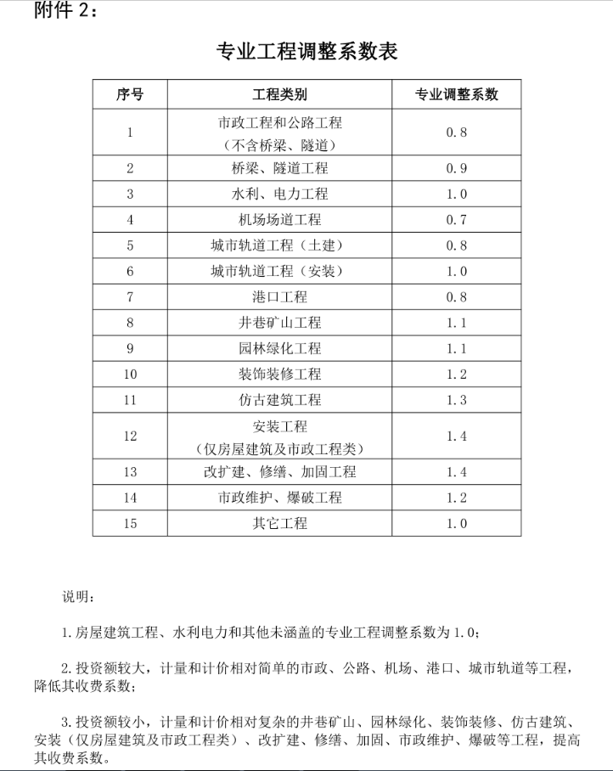
江苏省建设工程造价咨询服务费（苏建价协2022(7)号文）
 |  |  |  |  |  |  |  |  | 单位 | ‰
序 |  | 咨询项目 |  | 收费基数 | 划 分 标 准
号 |  |  |  |  | 500万元以内 | 1000万元以内 | 5000万元以内 | 1亿元以内 | 5亿元以内 | 5亿元以上
1 | 投资决策阶段 | 投资估算审核 |  | 总投资 | 1.2 | 1 | 0.7 | 0.5 | 0.4 | 0.2
2 | 设计阶段 | 编制设计概算 |  | 概算价 | 1.8 | 1.5 | 1.2 | 1 | 0.9 | 0.8
3 |  | 审核设计概算 |  | 概算价 | 1.5 | 1.2 | 1.1 | 0.9 | 0.7 | 0.6
4 | 招标阶段 |  | 单独编制工程量清单 | 中标价或合同价 | 3.2 | 3 | 2.5 | 2.2 | 2 | 1.8
5 |  |  | 单独审核工程量清单 | 中标价或合同价 | 2 | 1.9 | 1.6 | 1.4 | 1.3 | 1.2
6 |  |  | 最高投标限价、投标报价（不含编制工程量清单）编制 | 最高投标限价或投标报价 | 1.8 | 1.4 | 1.2 | 1 | 0.7 | 0.5
7 |  |  | 最高投标限价、投标报价（不含审核工程量清单）审核 | 送审最高投标限价或投标报价 | 1.2 | 1 | 0.7 | 0.6 | 0.5 | 0.4
8 |  |  | 施工图预算、最高投标限价（含编制工程量清单）编制 | 预算价或最高投标限价 | 4.5 | 4 | 3.5 | 2.8 | 2.4 | 1.9
9 |  |  | 施工图预算、最高投标限价（含审核工程量清单）审核 | 送审预算价或最高投标限价 | 3.2 | 2.8 | 2.5 | 2 | 1.7 | 1.3
10 |  |  | 投标报价分析 | 最高投标限价 | 1.5 | 1.2 | 1 | 0.8 | 0.7 | 0.5
11 | 施工阶段 | 施工阶段全过程工程造价控制 | 基本收费 | 概算价或合同价 | 15 | 13 | 10 | 7 | 6 | 5
 |  |  | 效益收费 | 过程造价核减 | 6%
 |  |  | 驻场收费 | 概算价或合同价 | 6 | 5.6 | 4.5 | 3.1 | 2.6 | 2.1
 |  |  |  | 或按每人/月 | 一级注册造价师4.5万元,二级注册造价师4万元,高级职称另外增加0.6万元
12 | 过程结算 |  | 结算收费 | 按工程结算相应费用乘1.1系数
13 | 竣工阶段 | 工程结算编制 |  | 结算价 | 5 | 3.9 | 3 | 2.5 | 1.9 | 1.4
14 |  | 工程结算审核 | 基本收费 | 送审结算价 | 3 | 2.3 | 1.8 | 1.5 | 1.2 | 0.8
 |  |  | 效益收费 | 核增额加核减额 | 6%
15 |  | 工程结算复核 | 基本收费 | 送审结算价 | 5 | 3.9 | 3.5 | 3.1 | 2.7 | 2.6
 |  |  | 效益收费 | 核增额加核减额 | 10%
16 |  | 工程竣工决算编制或审核 |  | 决算额 | 1.8 | 1.5 | 1.3 | 1.1 | 0.9 | 0.7
17 | 工程造价鉴定 |  |  | 需鉴定额 | 12 | 10 | 8 | 7 | 6 | 5
18 | 钢筋及预埋件计算（另算） |  |  | 按实际钢筋 使用量 | 12元/吨
19 | 方案优化测算 |  | 测算收费 | 每个方案测算额 | 1.8 | 1.4 | 1.2 | 1 | 0.7 | 0.5
 |  |  | 优化收费 | 节约投资额 | 20%
20 | 投资后评价 |  |  | 决算额 | 2.5 | 2.2 | 1.9 | 1.7 | 1.5 | 1.3
21 | 计日收费（技术咨询） |  |  | 工日 | 一级注册造价师3000-3500元,二级注册造价师2000-2500元,高级职称另外增加500元
 | 注：投资估算额、概算价中均不包括征地、借地、动拆迁安置的费用

 | 建安工程造价 |  | 4405.97
 | 总投资 |  | 5992.26
 |  |  |  |  |  |  | 500 | 1000 | 5000 | 10000 | 50000 | 5亿元以上
 |  | 投资估算审核 | 投资估算审核 | TRUE | 总投资 | 5992.26 | 0.60 | 0.50 | 2.80 | 0.50 | 0.00 | 0.00 | 4.40
 |  | 0.00 | 编制设计概算 | FALSE | 概算价 | 5992.26 | 0.00 | 0.00 | 0.00 | 0.00 | 0.00 | 0.00 | 0.00
 |  | 审核设计概算 | 审核设计概算 | TRUE | 概算价 | 5992.26 | 0.75 | 0.60 | 4.40 | 0.89 | 0.00 | 0.00 | 6.64
 |  | 0.00 | 单独编制工程量清单 | FALSE | 中标价或合同价 | 4405.97 | 0.00 | 0.00 | 0.00 | 0.00 | 0.00 | 0.00 | 0.00
 |  |  | 单独审核工程量清单 | FALSE | 中标价或合同价 | 4405.97 | 0.00 | 0.00 | 0.00 | 0.00 | 0.00 | 0.00 | 0.00
 |  | 0.00 | 最高投标限价、投标报价（不含编制工程量清单）编制 | FALSE | 最高投标限价或投标报价 | 4405.97 | 0.00 | 0.00 | 0.00 | 0.00 | 0.00 | 0.00 | 0.00
 |  | 0.00 | 最高投标限价、投标报价（不含审核工程量清单）审核 | FALSE | 送审最高投标限价或投标报价 | 4405.97 | 0.00 | 0.00 | 0.00 | 0.00 | 0.00 | 0.00 | 0.00
 |  | 施工图预算、最高投标限价（含编制工程量清单）编制 | 施工图预算、最高投标限价（含编制工程量清单）编制 | TRUE | 预算价或最高投标限价 | 4405.97 | 2.25 | 2.00 | 11.92 | 0.00 | 0.00 | 0.00 | 16.17
 |  | 0.00 | 施工图预算、最高投标限价（含审核工程量清单）审核 | FALSE | 送审预算价或最高投标限价 | 4405.97 | 0.00 | 0.00 | 0.00 | 0.00 | 0.00 | 0.00 | 0.00 |  | 0 | 0 | 0 | 0 | 0 | 0
 |  | 0.00 | 工程结算编制 | FALSE | 建安工程造价 | 4405.97 | 0.00 | 0.00 | 0.00 | 0.00 | 0.00 | 0.00 | 0.00
 |  | 工程结算审核 基本收费 | 工程结算审核 基本收费 | TRUE | 送审结算价 | 4405.97 | 1.50 | 1.15 | 6.13 | 0.00 | 0.00 | 0.00 | 8.78 |  | 0 | 0 | 0 | 0 | 0 | 0
 |  | 0.00 | 工程结算审核 效益收费 | FALSE | 核增额加核减额 | 0.00 | 6.00% |  |  |  |  |  | 0.00
 |  | 工程结算复核 | 工程结算复核 基本收费 | FALSE | 送审结算价 | 4405.97 | 0.00 | 0.00 | 0.00 | 0.00 | 0.00 | 0.00 | 0.00
 |  |  | 工程结算复核 效益收费 |  | 核增额加核减额 |  | 10.00%
 |  | 工程竣工决算编制或审核 | 工程竣工决算编制或审核 | TRUE | 决算额 | 4405.97 | 0.90 | 0.75 | 4.43 | 0.00 | 0.00 | 0.00 | 6.08
 |  | 工程造价鉴定 | 工程造价鉴定 | FALSE | 需鉴定额 | 4405.97 | 0.00 | 0.00 | 0.00 | 0.00 | 0.00 | 0.00% | 0.00
 |  | 方案优化测算 | 测算收费 | FALSE | 每个方案测算额 | 4405.97 | 0.00 | 0.00 | 0.00 | 0.00 | 0.00 | 0.00% | 0.00
 |  |  | 优化收费 |  | 节约投资额 |  | 20.00%
 |  | 投资后评价 | 投资后评价 | FALSE | 决算额 | 4405.97 | 0.00 | 0.00 | 0.00 | 0.00 | 0.00 |  | 0.00
 |  | 施工阶段全过程工程造价控制基本收费 | 施工阶段全过程工程造价控制基本收费 | TRUE | 概算价或合同价 | 4405.97 | 7.50 | 6.50 | 34.06 | 0.00 | 0.00 | 0.00 | 48.06
 |  | 0.00 | 施工阶段全过程工程造价控制效益收费 | FALSE | 过程造价核减 | 0.00 | 6.00% |  |  |  |  |  | 0.00
 |  | 0.00 | 施工阶段全过程工程造价控制驻场收费 | FALSE | 概算价或合同价 | 4405.97 | 0.00 | 0.00 | 0.00 | 0.00 | 0.00 | 0.00 | 0.00
 |  |  | 合计 |  |  |  |  |  |  |  |  |  | 90.13 | 72.102565262

 | 一、本表收费实行差额定率分档累进计费，当单项工程咨询服务收费不足5000元的按5000元计。
 | 二、计费基数按单项工程计算。工程主材无论是否计入工程造价，均应计入收费基数。
 | 司法鉴定业务以鉴定委托标的额为基数。
 | 三、估算投资（收费基数）：指建设项目可行性研究批复总投资扣除土地批租（土地价款）、动拆迁费及国内外成套设备生产流水线费用。
 | 四、安装、仿古建筑工程的清单编制、审核；结算编制、审核的基本费率在上述基准收费标准的基础上增加30%。
 | 五、工程预算的编制或审核、工程结算的编制或审核等收费标准不包括钢筋及预埋件的计算，凡要求钢筋及预埋件计算的按相应的收费标准另行计算。
 | 六、跨市差旅费按实际发生，由委托方承担。
 | 七、计时收费由双方协商。
 | 八、咨询服务费谁委托谁支付。
 | 九、工程竣工结算审核收费，由基本费和效益收费两部分组成。基本费以“送审工程项目造价”为基数采取差额定率分档累进计算；基本费应按规定收取，由委托方承担；效益收费以“项目核减额”、“项目核增额”按费率分别计算，由收益方承担，审核增加造价的咨询费由委托方代收益方支付。
 | 十、施工阶段全过程造价控制服务费由基本收费、效益收费和驻场收费三部分组成，如不需要驻场，则不收取驻场费用。（驻场是指根据委托方的要求，造价咨询人员常驻项目现场，且每周不少于3天。）
 | 施工阶段全过程造价控制收费标准中不包含招投标阶段及竣工结算阶段的相关收费，如委托方要求从事相关工作，则按招投标阶段及竣工结算阶段的相应收费标准另行计取。
 | 十一、咨询服务合同履行过程中，因增加工作、修改设计、延误工期等客观或委托方原因，增加咨询服务工作量的，其咨询收费由双方协商确定。
 | 十二、实例：某项工程竣工结算审核，送审工程造价为6500万元（其中安装工程1300万），钢筋2000吨（需另算），核增造价20万元，核减造价230万元，合同约定效益收费按6%计算，咨询服务收费计算如下：
 | 基本费用： 500万元*3‰=1.5万元
 | （1000万元-500万元）*2.3‰=1.15万元
 | （5000万元-1000万元）*1.8‰=7.2万元
 | (6500万元-5000万元)*1.5‰=2.25万元
 | 安装工程系数增加收费：1300/6500*(1.5+1.15+7.2+2.25)*40%=0.968万元
 | 核增收费：20万元*6%=1.2万元
 | 核减收费：230万元*6%=13.8万元
 | 钢筋： 2000吨*12元/吨=2.4万元
 | 咨询服务收费合计： 1.5万元+1.15万元+7.2万元+2.25万元+0.968万元+1.2万元+13.8万元+2.4万元=30.468万元
 | 十三、收费标准的服务内容
 | （一）投资估算
 | 依据建设项目可行性研究方案编制或审核项目投资估算，并按需作出相应的调整。
 | （二）设计概算
 | 1、根据设计文件编制深度规定及初步设计图纸，完成概算文件的编制，设计概算的编制包括编制价格、费率、利率、汇率等确定静态投资和编制期到竣工时的动态投资两部分，为业主提供合理节省费用的建议；
 | 2、根据扩初审批意见，完成修正概算文件；
 | 3、当概算总投资超出批准总投资（或可行性研究报告总投资时）为业主提供可能合理节省费用的建议；
 | 4、根据需要出席有关工程投资、设计标准、进度安排的协调会议；
 | 5、体现控制设计概算的方法和途径。
 | （三）编制工程预算 、工程量清单、工程招标控制价、投标报价
 | 根据施工图纸文件、《建设工程工程量清单计价规范》或相关的计价表、工程量计算规则、各种措施费、市场要素价格等编制预算或工程量清单、招标控制价、投标报价。
 | （四）施工阶段全过程造价控制
 | 1、制定造价控制的实施细则，确定控制目标；
 | 2、根据施工承包合同价、进度计划，编制承包合同的明细工程款现金流量图表，根据工程进度编制工程用款计划书；
 | 3、参与工程造价控制有关的工作会议；
 | 4、负责对施工单位上报的每月（期）完成工作量月（期）报进行审核。并提供当月（期）付款建议书，经业主认可后作为支付当月（期）进度款的依据；
 | 5、承发包双方提出索赔时，为委托方提供咨询意见；
 | 6、协助业主及时审核设计变更、现场签证等发生的费用，相应调整造价控制目标；并向业主提供造价控制动态分析报告；
 | 7、提供涉及委托咨询工程项目的人工、材料、设备等造价信息和与造价控制相关的其他咨询服务。
 | （五）编制工程结算
 | 根据国家有关法律、法规和标准规范的规定，按照合同约定的造价确定条款，即合同价、合同价款调整内容以及索赔和现场签证等事项编制确定工程最终造价。
 | （六）工程结算审核
 | 1、根据工程合同相应的建设工程法律、法规、标准规范与计价表、招投标文件、施工图纸、现场发生的各项有效证明等，审核工程造价；
 | 2、现场踏勘、计量复核；
 | 3、工程量、工程要素价格及各类项目费用审核确定；
 | 4、编制工程造价审核报告。
 | （七）工程造价司法鉴定
 | 调查取证，提交工程造价司法鉴定结论报告。
 | （八）钢筋及预埋件重量计算
 | 1、按施工图纸（或竣工图纸）、设计标准和施工操作规程计算钢筋及预埋件重量；
 | 2、提供完整和规范的钢筋翻样及预埋件重量计算书、汇总表。

